상품제안서
미치코런던 안전중봉 3단자동우산 (M061) | 상품코드: F30899

 |  |  |  |  |  |  | 02-412-0044 | www.easy1.co.kr
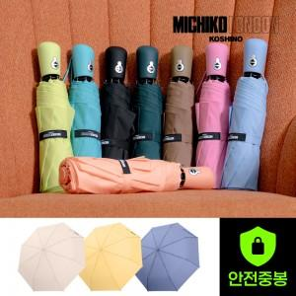

【상세/제작정보】

【인쇄/포장옵션】 | 실크, 원단인쇄 / 종이케이스

【공급단가】 | 수량 | 100~ | 300~ | 500~ | 1,000~ | 3,000~
*VAT별도 | 단가 | 9,960원 | 9,790원 | 9,540원 | 9,370원 | 9,130원

【상품 URL】 | http://www.easy1.co.kr/src/goods_detail.php?gdno=30899

